výsledky
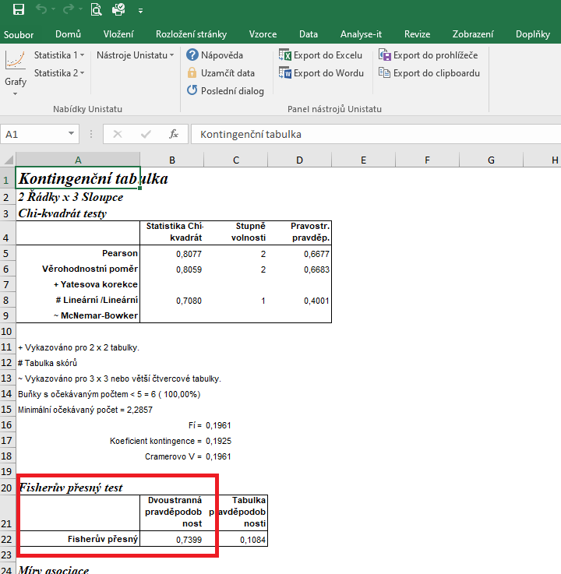
 | chov A | chov B | chov C | Statistické zpracování dat, která jsou vyjádřena ve formě četností, se běžně provádí pomocí chí kvadrát testu s využítím kontingenčních tabulek.
počet samic (ks) | 4 | 4 | 5 | Tento test nelze zpracovat v tabulkovém procesoru Excel, ale je třeba použít vhodný statistický program jako je například Unistat.
celkový počet štěňat (ks) | 8 | 6 | 7 | Do kontingenčních tabulek je třeba dávat vždy údaje četností v absolutních hodnotách, nelze využít procenta.
počet samců (ks) | 4 | 2 | 2 | Vyjádření v procentech se využívá až pro finální interpertaci dat.
 |  |  |  | Porovnávat proti sobě budeme počty samců a samic. V zadání je ovšem k dispozici celkový součet narozených štěňat, proto je třeba dopočítat počet samců.

 |  |  |  | vyjádření v procentech:
 |  |  |  |  | chov A | chov B | chov C
 |  |  |  | počet samic (ks) | 50.00 | 66.67 | 71.43
 |  |  |  | počet samců (ks) | 50.00 | 33.33 | 28.57
 | chov A | chov B | chov C
počet samic (ks) | 4 | 4 | 5 | Budeme využívat výsledek pravděpodobnosti Fisherova exaktního testu, protože četnost v některých případech je menší než 5.
počet samců (ks) | 4 | 2 | 2 | Hodnota pravděpodobnosti je 0,7399, což znamená, že mezi chovy není rozdíl z hlediska pohlaví narozených štěňat.

postup Unistat
 | chov A | chov B | chov C | Nejprve budeme provádět výpočet kontingenční tabulky formátu k x m (v našem případě 3 x 2), abychom vůbec zjistili, zda jsou mezi soubory rozdíly.
počet samic (ks) | 4 | 4 | 5 | Označíme si zdrojová data a v hlavním menu si vybereme nabídku "Unistat".
počet samců (ks) | 4 | 2 | 2 | Dále si zvolíme nabídky: Statistika 1 → Tabulky → Kontingenční tabulky
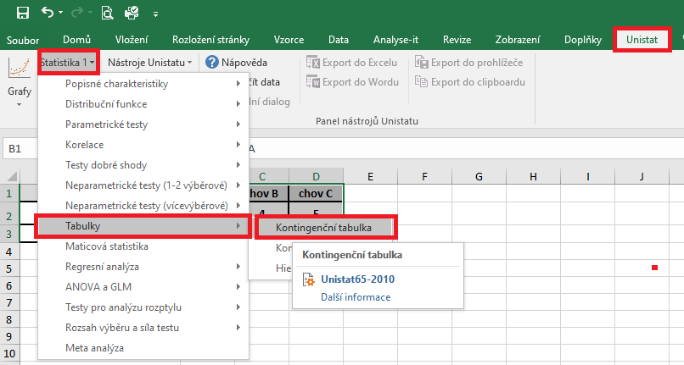

 |  |  |  | V následujícím dialogovém okně si převedeme ze seznamu proměnných do vybraných proměnných všechny tři soubory.
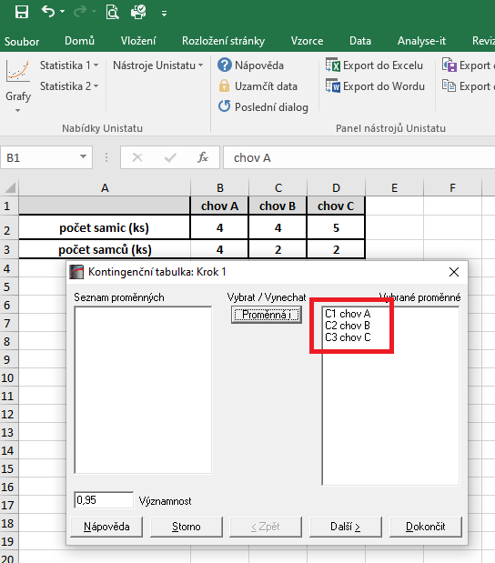

 |  |  |  | V následujícím dialogovém okně si zaškrtneme nabídku "RxC tabulkové statistiky" a zvolíme nabídku "Další".

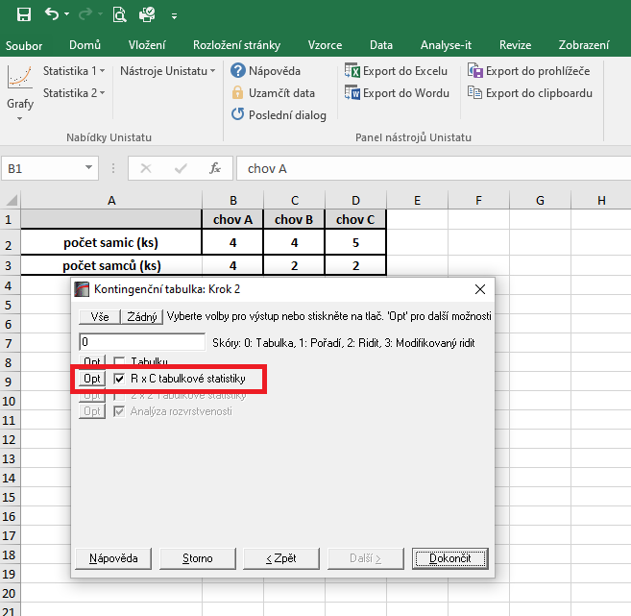
 |  |  |  |  |  |  |  | 14200
 |  |  |  |  |  |  |  | 1183.3333333

 |  |  |  | Dojde k vytvoření nového listu. Vzhledem k tomu, že v některých případech je četnost menší než 5, budeme pro finální hodnocení využívat výsledek pravděpodobnosti Fisherova exaktního testu.
 |  |  |  | Hodnota pravděpodobnosti je 0,7399, což znamená, že mezi chovy nejsou signifikantní rozdíly mezi počtem narozených samců a samic.

 |  |  |  | Výsledek naší analýzy:
 |  |  |  | p= | do 25 km | 26 až 50 km | 51 až 100 km
 |  |  |  | do 25 km |  | 0.0002 | 0.000
 |  |  |  | 26 až 50 km | 0.0002 |  | 0.000
 |  |  |  | 51 až 100 km | 0.000 | 0.000

